关系图
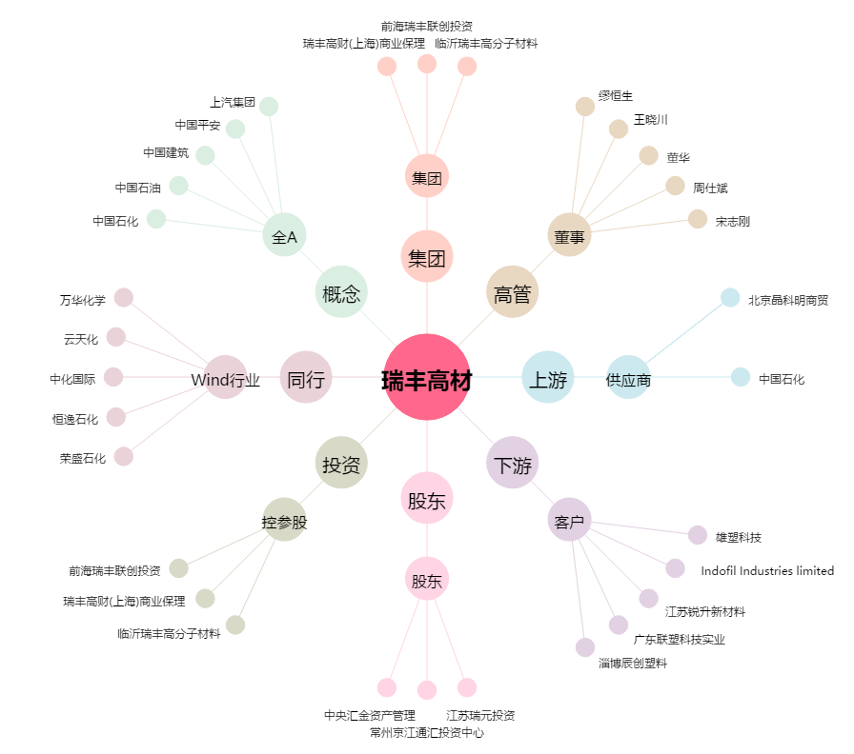
瑞丰高材[300243.SZ] - 关系概览图

